상품제안서
키친아트 스마트쿡 나피네 인덕션겸용 후라이팬 28cm | 상품코드: S39531

 |  |  |  |  |  |  | 02-713-8555 | www.synergygift.co.kr
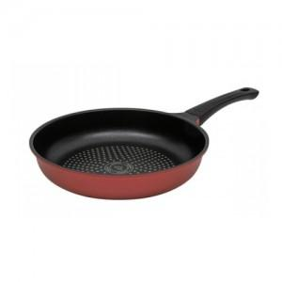

【상세/제작정보】

【인쇄/포장옵션】 | 스티커 / 기본케이스

【공급단가】 | 수량 | 30~ | 100~ | 300~ | 500~ | 1,000~
*VAT별도 | 단가 | 17,030원 | 16,760원 | 16,370원 | 15,720원 | 15,060원

【상품 URL】 | https://www.synergygift.co.kr:443/src/goods_detail.php?gdno=39531

